2020_04_data
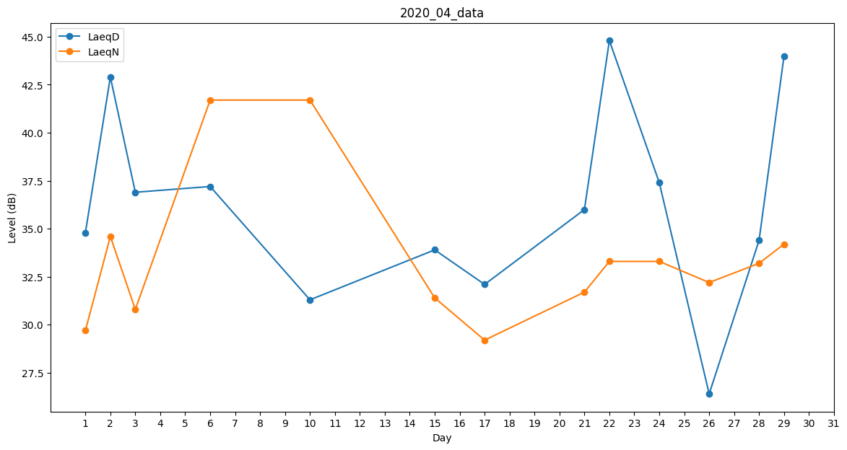
Day | LaeqD | LaeqN
1 | 34.8 | 29.7
2 | 42.9 | 34.6
3 | 36.9 | 30.8
4 | 30.5 | 0
5 | 38.1 | 0
6 | 37.2 | 41.7
7 | 37.4 | 0
8 | 39.1 | 0
9 | 0 | 0
10 | 31.3 | 41.7
11 | 0 | 0
12 | 35 | 0
13 | 0 | 33
14 | 29.7 | 0
15 | 33.9 | 31.4
16 | 39.5 | 0
17 | 32.1 | 29.2
18 | 0 | 0
19 | 0 | 0
20 | 39 | 0
21 | 36 | 31.7
22 | 44.8 | 33.3
23 | 0 | 0
24 | 37.4 | 33.3
25 | 0 | 0
26 | 26.4 | 32.2
27 | 37.4 | 0
28 | 34.4 | 33.2
29 | 44 | 34.2
30 | 41.3 | 0

